血条显示规则
一、血条显示规则（参照联盟）

 | 1.战斗相关角色的头顶血条
 |  | （1）所有角色根据角色表中的相应参数决定血条类型。
 |  | 参数：1、小怪型血条 2、精英型血条 3、建筑/陷阱血条 4、NPC血条 5、不显示血条
 |  | （2）血条类型1、2、3根据阵营会有变化，友方统一显示友军血条，敌方则按类型显示对应血条。类型4作为中立/友军时保持显示NPC血条，阵营变为敌人时改为显示
 |  | （3）血条挂在角色的title节点跟随移动，角色创建时不显示血条，受到伤害时显示血条并保持N秒（可配置），血条在角色开始播死亡动作时销毁。

 | 2.屏幕右侧显示血条
 |  | (1)在关卡编辑器中创建角色时，添加事件设置屏幕血条的显示与否。
 |  | 事件：设置屏幕显示血条 参数：1、需要显示屏幕血条的关卡角色ID
 |  | (2)如果场景中有一个以上的怪物设置了屏幕血条，则当前角色死亡后显示下一个角色的屏幕血条。(按出生顺序）
 |  | (3)阵营为友军时，显示友军屏幕血条。

血条类型

 | 1.敌人小兵血条

 | 2.敌人精英血条

 | 3.建筑/机关血条（白色）

 | 4.NPC血条（绿色）

 | 5.友军血条

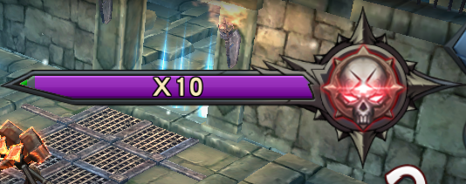

 | 7.敌方屏幕血条

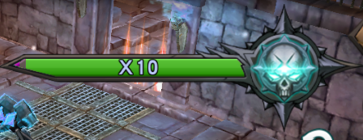
 | 8.友方屏幕血条（图案仅供参考

